Sheet1
Ejercicio facturación (II)
1) Una gráfica donde se vea la proporción economica de: termino de energía, termino de potencia, IVA e impuesto eléctrico como la de la figura 45.
2) Calculad la potencia optimizada y su ahorro anual.
3) Con el consumo total anual entrad en el comparador de tarifas y mirad cual sería la mejor opción para el año próximo y que coste anual tendría.

Para el cálculo de la optimización … Podéis utilizar estos valores para el ejercicio:

• P1: 0,111585986 €/kW día
• P2: 0,066951589 €/kW día
• P3: 0,044634397 €/kW día

1) Una gráfica donde se vea la proporción economica de: termino de energía, termino de potencia, IVA e impuesto eléctrico como la de la figura 45.

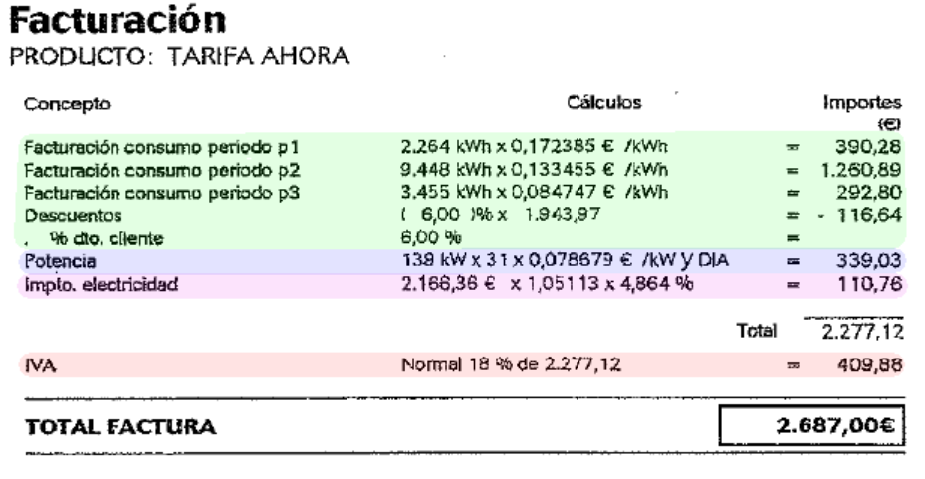
Costes eléctricos mensuales por conceptos facturados
PASO 1. Obención de datos de las facturas |  |  |  |  |  |  |  |  |  |  |  |  |  |  |  |  |  |  |  | PASO 2. Generar la gráfica
 |  |  |  |  |  |  |  |  | Periodo facturado |  | Conceptos facturados (importes) |  |  |  |  |  |  | TOTAL
 |  |  |  |  |  |  |  |  | año | mes | Energía | Potencia | Impuesto Electricidad | IVA | Ajuste Precios | Ajuste IVA | Energía Reactica
 |  |  |  |  |  |  |  |  | 2011 | Diciembre | 1,827.33 | 339.03 | 110.76 | 409.88 | 0.00 | 0.00 | 0.00 | 2,687.00
 |  |  |  |  |  |  |  |  | 2012 | Enero | 2,419.69 | 358.94 | 142.06 | 525.72 | 0.00 | 0.00 | 0.00 | 3,446.41
 |  |  |  |  |  |  |  |  | 2012 | Febrero | 2,252.10 | 335.78 | 132.31 | 489.63 | 0.00 | 0.00 | 0.00 | 3,209.82
 |  |  |  |  |  |  |  |  | 2012 | Marzo | 1,500.35 | 358.94 | 95.06 | 351.78 | 0.00 | 0.00 | 0.00 | 2,306.13
 |  |  |  |  |  |  |  |  | 2012 | Abril | 1,167.40 | 365.04 | 78.35 | 289.94 | 0.00 | 0.00 | 0.00 | 1,900.73
 |  |  |  |  |  |  |  |  | 2012 | Mayo | 1,101.05 | 377.21 | 75.58 | 279.69 | 0.00 | 0.00 | 0.00 | 1,833.53
 |  |  |  |  |  |  |  |  | 2012 | Junio | 1,099.66 | 365.04 | 74.89 | 277.13 | 0.00 | 0.00 | 0.00 | 1,816.72
 |  |  |  |  |  |  |  |  | 2012 | Julio | 1,037.90 | 377.21 | 72.35 | 267.74 | 0.00 | 0.00 | 0.00 | 1,755.20
 |  |  |  |  |  |  |  |  | 2012 | Agosto | 980.41 | 377.21 | 73.41 | 299.68 | 78.21 | 14.80 | 0.00 | 1,823.72
 |  |  |  |  |  |  |  |  | 2012 | Septiembre | 1,015.60 | 365.04 | 74.59 | 304.76 | 78.21 | 14.80 | 0.00 | 1,853.00
 |  |  |  |  |  |  |  |  | 2012 | Octubre | 1,153.31 | 377.21 | 82.25 | 337.84 | 78.21 | 14.80 | 0.00 | 2,043.62
 |  |  |  |  |  |  |  |  | 2012 | Noviembre | 1,353.33 | 365.04 | 95.98 | 379.86 | 156.41 | 29.59 | 2.49 | 2,382.70
 |  |  |  |  |  |  |  |  |  |  |  |  |  |  |  |  |  | 27,058.58

OBSERVACIONES:
En la gráfica he puesto por separado los incrementos en las facturas como consecuencia del reajuste en las facturas de septiembre a diciembre de 2012 (tanto del Ajuste de IVA como el Ajuste de Precios), según orden IET/843/2012. De esta manera no se altera la interpretación del resto de conceptos facturados y se aprecia claramente los efectos del reajuste: siendo destacable el incremento en el mes de noviembre. En los otros 3 mses (agosto, septiembre y octubre) el incremento es estable.
Término Energía
En los meses fríos del año hay un incremento importante del consumo eléctrico (casi el doble entre los meses de verano y enero/febrero). Este hecho probablemente sea consecuencia del uso de calefacción eléctrica. En los datos de las facturas no aparece en qué población se ubica el edificio, pero creo que es interesante tener en cuenta que el perido de los años 2010 a 2012 se sucedieron nevadas importantes en el país, por lo que es normal que el consumo de los meses de Diciembre, Enero y Febrero el consumo energético por calefacción aumentara considerablemente.
Potencia facturada
En cuanto a los importes facturados por potencia, se aprecia que es más o menos estable moviéndose entre valores que van del 335,78€ (del mes de febrero, segundo mes de mayor consumo energético) al 377,21€ (del mes de agosto, mes de menor consumo energético) una diferencia de 41,43€.
Detectamos que el importe facturado por potencia en los meses de enero y marzo es de 358,94€, cuando entre estos hay una diferencia de energía facturada de 919,34€ (2.419,69 - 1.500,35€). En lineas genrales se aprecia que el importe de la potencia facturada es más bajo en los meses de mayor consumo (meses de invierno) Aún i así creo que la influencia que tiene en el computo general de las facturas est´aestabilizado en todos los meses.
Impuesto electricidad
Es mas elevado en los meses de invierno, como es de esprera ya que son los meses de mayor consumo y facturas más elevadas debido al aumento del término de energía.
IVA
A partir de la columna del mes de agosto (ésta incluida) se produce el aumento de IVA (del 18% al 21%). Este aspecto se ve reflejado en la comparativa entre las columnas del mes de abril y octubre, en las cuales hay un consumo de energía similar (1.167,40 € y 1.153,31 € respectivamente), el importe por potencia es similar (365,04 € y 377,21 € respectivamente), pero en el tramo correspondiente al IVA se aprecia claramente el aumento de este impuesto en unos 47,90€ (337,84€ - 289,94€) aún y haber disminuido ligeramente el consumo en el mes de octubre respecto al de abril.

2) Calculad la potencia optimizada y su ahorro anual.

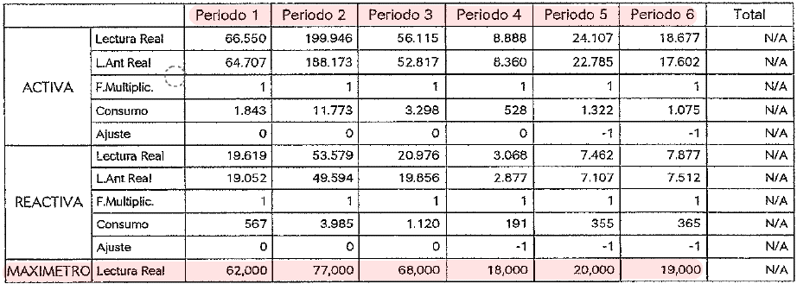
PASO 1. Obtención de datos de las facturas |  |  |  |  |  |  |  |  | PASO 2. Máxima potencia demandada por periodo |  |  |  |  |  |  |  |  | PASO 3. Caso de facturación para cada periodo
 |  |  |  |  |  |  |  |  | Periodo facturado |  | Datos de máximetros en facturas |  |  |  |  |  |  | Caso 1 | PD < 85% |  | PF = 0,85 x PC |  |  |  | PC: Potencia Contratada |  |  | PC | 0,85xPC | 1,05xPC
 |  |  |  |  |  |  |  |  | año | mes | Periodo 1 | Periodo 2 | Periodo 3 | Periodo 4 | Periodo 5 | Periodo 6 |  | Caso 2 | 85% < PD < 105% |  | PF = Pmedida |  |  |  | PD: Potencia Demandada |  |  | 139 | 118.15 | 145.95 | Según factura
 |  |  |  |  |  |  |  |  | 2011 | Diciembre | 67 | 70 | 36 | 16 | 16 | 19 |  | Caso 3 | 105% < PD |  | PF = Pmedida + 2 x (Pmedida - 1,05 x PC) |  |  |  | PF: Potencia Facturada |  |  | 70 | 59.5 | 73.5 | Optimización 1
 |  |  |  |  |  |  |  |  | 2012 | Enero | 62 | 77 | 68 | 18 | 20 | 19 |  |  |  |  |  |  |  |  |  |  |  | 40 | 34 | 42 | Optimizacion 2
 |  |  |  |  |  |  |  |  | 2012 | Febrero | 48 | 77 | 70 | 23 | 23 | 21 |  | 1) Costes según factura |  |  |  |  |  |  |  |  |  | 35 | 29.75 | 36.75 | Optimización 3
 |  |  |  |  |  |  |  |  | 2012 | Marzo | 36 | 45 | 38 | 13 | 18 | 17 |  | Comprobamos los casos de cada periodo |  |  |  |  | Potencia Facturada (kW) |  |  |  | Coste mes-periodo
 |  |  |  |  |  |  |  |  | 2012 | Abril | 37 | 37 | 28 | 11 | 13 | 14 |  | año | mes | Periodo 1 | Periodo 2 | Periodo 3 | Periodo 1 | Periodo 2 | Periodo 3 | Dias | Periodo 1 | Periodo 2 | Periodo 3
 |  |  |  |  |  |  |  |  | 2012 | Mayo | 30 | 29 | 21 | 6 | 11 | 8 |  | 2011 | Diciembre | Caso 1 | Caso 1 | Caso 1 | 118.15 | 118.15 | 118.15 | 31 | 408.70 | 245.22 | 163.48
 |  |  |  |  |  |  |  |  | 2012 | Junio | 31 | 35 | 22 | 7 | 11 | 8 |  | 2012 | Enero | Caso 1 | Caso 1 | Caso 1 | 118.15 | 118.15 | 118.15 | 31 | 408.70 | 245.22 | 163.48
 |  |  |  |  |  |  |  |  | 2012 | Julio | 25 | 26 | 21 | 11 | 11 | 12 |  | 2012 | Febrero | Caso 1 | Caso 1 | Caso 1 | 118.15 | 118.15 | 118.15 | 28 | 369.15 | 221.49 | 147.66
 |  |  |  |  |  |  |  |  | 2012 | Agosto | 25 | 28 | 13 | 11 | 12 | 9 |  | 2012 | Marzo | Caso 1 | Caso 1 | Caso 1 | 118.15 | 118.15 | 118.15 | 31 | 408.70 | 245.22 | 163.48
 |  |  |  |  |  |  |  |  | 2012 | Septiembre | 31 | 32 | 15 | 9 | 8 | 8 |  | 2012 | Abril | Caso 1 | Caso 1 | Caso 1 | 118.15 | 118.15 | 118.15 | 30 | 395.52 | 237.31 | 158.21
Potencia contrada: |  | 139 | kW |  |  |  |  |  | 2012 | Octubre | 30 | 36 | 20 | 8 | 10 | 12 |  | 2012 | Mayo | Caso 1 | Caso 1 | Caso 1 | 118.15 | 118.15 | 118.15 | 31 | 408.70 | 245.22 | 163.48
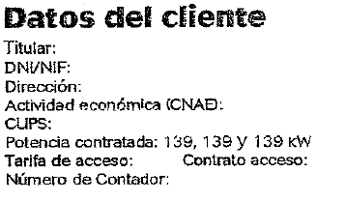
 |  |  |  |  |  |  |  |  | 2012 | Noviembre | 43 | 47 | 29 | 10 | 11 | 8 |  | 2012 | Junio | Caso 1 | Caso 1 | Caso 1 | 118.15 | 118.15 | 118.15 | 30 | 395.52 | 237.31 | 158.21
 |  |  |  |  |  |  |  |  |  |  |  |  |  |  |  |  |  | 2012 | Julio | Caso 1 | Caso 1 | Caso 1 | 118.15 | 118.15 | 118.15 | 31 | 408.70 | 245.22 | 163.48
 |  |  |  |  |  |  |  |  | Periodo facturado |  | Máxima potencia demandada |  |  |  |  |  |  | 2012 | Agosto | Caso 1 | Caso 1 | Caso 1 | 118.15 | 118.15 | 118.15 | 31 | 408.70 | 245.22 | 163.48
 |  |  |  |  |  |  |  |  | año | mes | Periodo 1 | Periodo 2 | Periodo 3 |  |  |  |  | 2012 | Septiembre | Caso 1 | Caso 1 | Caso 1 | 118.15 | 118.15 | 118.15 | 30 | 395.52 | 237.31 | 158.21
 |  |  |  |  |  |  |  |  | 2011 | Diciembre | 67 | 70 | 36 |  |  |  |  | 2012 | Octubre | Caso 1 | Caso 1 | Caso 1 | 118.15 | 118.15 | 118.15 | 31 | 408.70 | 245.22 | 163.48
 |  |  |  |  |  |  |  |  | 2012 | Enero | 62 | 77 | 68 |  |  |  |  | 2012 | Noviembre | Caso 1 | Caso 1 | Caso 1 | 118.15 | 118.15 | 118.15 | 30 | 395.52 | 237.31 | 158.21
 |  |  |  |  |  |  |  |  | 2012 | Febrero | 48 | 77 | 70 |  |  |  |  |  |  |  |  |  |  |  |  | Totales: | 4,812.12 | 2,887.27 | 1,924.85
 |  |  |  |  |  |  |  |  | 2012 | Marzo | 36 | 45 | 38 |  |  |  |  |  |  |  |  |  |  |  |  | TOTAL: | 9,624.24
 |  |  |  |  |  |  |  |  | 2012 | Abril | 37 | 37 | 28
 |  |  |  |  |  |  |  |  | 2012 | Mayo | 30 | 29 | 21 |  |  |  |  | 2) Optimización 1
 |  |  |  |  |  |  |  |  | 2012 | Junio | 31 | 35 | 22 |  |  |  |  | Comprobamos los casos de cada periodo |  |  |  |  | Potencia Facturada (kW) |  |  |  | Coste mes-periodo
 |  |  |  |  |  |  |  |  | 2012 | Julio | 25 | 26 | 21 |  |  |  |  | año | mes | Periodo 1 | Periodo 2 | Periodo 3 | Periodo 1 | Periodo 2 | Periodo 3 | Dias | Periodo 1 | Periodo 2 | Periodo 3
 |  |  |  |  |  |  |  |  | 2012 | Agosto | 25 | 28 | 13 |  |  |  |  | 2011 | Diciembre | Caso 1 | Caso 2 | Caso 1 | 59.5 | 70 | 59.5 | 31 | 205.82 | 145.28 | 82.33
Precio que pagamos por día de kW de potencia facturada para este ejercicio |  |  |  |  |  |  |  |  | 2012 | Septiembre | 31 | 32 | 15 |  |  |  |  | 2012 | Enero | Caso 1 | Caso 3 | Caso 1 | 59.5 | 84 | 59.5 | 31 | 205.82 | 174.34 | 82.33
 |  |  |  |  |  |  |  |  | 2012 | Octubre | 30 | 36 | 20 |  |  |  |  | 2012 | Febrero | Caso 1 | Caso 3 | Caso 2 | 59.5 | 84 | 70 | 28 | 185.90 | 157.47 | 87.48
Periodo 1 | 0.111585986 |  | €/kW día |  |  |  |  |  | 2012 | Noviembre | 43 | 47 | 29 |  |  |  |  | 2012 | Marzo | Caso 1 | Caso 1 | Caso 1 | 59.5 | 59.5 | 59.5 | 31 | 205.82 | 123.49 | 82.33
Periodo 2 | 0.066951589 |  | €/kW día |  |  |  |  |  |  |  | 38.75 |  |  |  |  |  |  | 2012 | Abril | Caso 1 | Caso 1 | Caso 1 | 59.5 | 59.5 | 59.5 | 30 | 199.18 | 119.51 | 79.67
Periodo 3 | 0.044634397 |  | €/kW día |  |  |  |  |  |  |  |  |  |  |  |  |  |  | 2012 | Mayo | Caso 1 | Caso 1 | Caso 1 | 59.5 | 59.5 | 59.5 | 31 | 205.82 | 123.49 | 82.33
 |  |  |  |  |  |  |  |  |  |  |  |  |  |  |  |  |  | 2012 | Junio | Caso 1 | Caso 1 | Caso 1 | 59.5 | 59.5 | 59.5 | 30 | 199.18 | 119.51 | 79.67
 |  |  |  |  |  |  |  |  |  |  |  |  |  |  |  |  |  | 2012 | Julio | Caso 1 | Caso 1 | Caso 1 | 59.5 | 59.5 | 59.5 | 31 | 205.82 | 123.49 | 82.33
 |  |  |  |  |  |  |  |  |  |  |  |  |  |  |  |  |  | 2012 | Agosto | Caso 1 | Caso 1 | Caso 1 | 59.5 | 59.5 | 59.5 | 31 | 205.82 | 123.49 | 82.33
CONCLUSIONES:
Con una potencia contratada de 40kW, el ahorro anual para este concepto sería del 55%.
PASO 4. Ahorro anual |  |  |  |  |  |  |  |  |  |  |  |  |  |  |  |  |  | 2012 | Septiembre | Caso 1 | Caso 1 | Caso 1 | 59.5 | 59.5 | 59.5 | 30 | 199.18 | 119.51 | 79.67
 |  |  |  |  |  |  |  |  |  |  |  |  |  |  |  |  |  | 2012 | Octubre | Caso 1 | Caso 1 | Caso 1 | 59.5 | 59.5 | 59.5 | 31 | 205.82 | 123.49 | 82.33
Potencias |  | Coste total | Ahorro | % |  |  |  |  |  |  |  |  |  |  |  |  |  | 2012 | Noviembre | Caso 1 | Caso 1 | Caso 1 | 59.5 | 59.5 | 59.5 | 30 | 199.18 | 119.51 | 79.67
139 | kW | 9,624.24 |  |  |  |  |  |  |  |  |  |  |  |  |  |  |  |  |  |  |  |  |  |  |  | Totales: | 2,423.37 | 1,572.59 | 982.47
70 | kW | 4,978.43 | 4,645.80 | 48% |  |  |  |  |  |  |  |  |  |  |  |  |  |  |  |  |  |  |  |  |  | TOTAL: | 4,978.43
40 | kW | 4,362.72 | 5,261.51 | 55% |  |  |  |  |  |  |  |  |  |  |  |  |  | 2) Optimización 2
35 | kW | 4,512.16 | 5,112.07 | 53% |  |  |  |  |  |  |  |  |  |  |  |  |  | Comprobamos los casos de cada periodo |  |  |  |  | Potencia Facturada (kW) |  |  |  | Coste mes-periodo
 |  |  |  |  |  |  |  |  |  |  |  |  |  |  |  |  |  | año | mes | Periodo 1 | Periodo 2 | Periodo 3 | Periodo 1 | Periodo 2 | Periodo 3 | Dias | Periodo 1 | Periodo 2 | Periodo 3
 |  |  |  |  |  |  |  |  |  |  |  |  |  |  |  |  |  | 2011 | Diciembre | Caso 3 | Caso 3 | Caso 1 | 117 | 126 | 34 | 31 | 404.72 | 261.51 | 47.04
 |  |  |  |  |  |  |  |  |  |  |  |  |  |  |  |  |  | 2012 | Enero | Caso 3 | Caso 3 | Caso 3 | 102 | 147 | 120 | 31 | 352.83 | 305.10 | 166.04
 |  |  |  |  |  |  |  |  |  |  |  |  |  |  |  |  |  | 2012 | Febrero | Caso 3 | Caso 3 | Caso 3 | 60 | 147 | 126 | 28 | 187.46 | 275.57 | 157.47
 |  |  |  |  |  |  |  |  |  |  |  |  |  |  |  |  |  | 2012 | Marzo | Caso 1 | Caso 3 | Caso 1 | 34 | 51 | 34 | 31 | 117.61 | 105.85 | 47.04
 |  |  |  |  |  |  |  |  |  |  |  |  |  |  |  |  |  | 2012 | Abril | Caso 1 | Caso 1 | Caso 1 | 34 | 34 | 34 | 30 | 113.82 | 68.29 | 45.53
 |  |  |  |  |  |  |  |  |  |  |  |  |  |  |  |  |  | 2012 | Mayo | Caso 1 | Caso 1 | Caso 1 | 34 | 34 | 34 | 31 | 117.61 | 70.57 | 47.04
 |  |  |  |  |  |  |  |  |  |  |  |  |  |  |  |  |  | 2012 | Junio | Caso 1 | Caso 1 | Caso 1 | 34 | 34 | 34 | 30 | 113.82 | 68.29 | 45.53
 |  |  |  |  |  |  |  |  |  |  |  |  |  |  |  |  |  | 2012 | Julio | Caso 1 | Caso 1 | Caso 1 | 34 | 34 | 34 | 31 | 117.61 | 70.57 | 47.04
 |  |  |  |  |  |  |  |  |  |  |  |  |  |  |  |  |  | 2012 | Agosto | Caso 1 | Caso 1 | Caso 1 | 34 | 34 | 34 | 31 | 117.61 | 70.57 | 47.04
 |  |  |  |  |  |  |  |  |  |  |  |  |  |  |  |  |  | 2012 | Septiembre | Caso 1 | Caso 1 | Caso 1 | 34 | 34 | 34 | 30 | 113.82 | 68.29 | 45.53
 |  |  |  |  |  |  |  |  |  |  |  |  |  |  |  |  |  | 2012 | Octubre | Caso 1 | Caso 1 | Caso 1 | 34 | 34 | 34 | 31 | 117.61 | 70.57 | 47.04
 |  |  |  |  |  |  |  |  |  |  |  |  |  |  |  |  |  | 2012 | Noviembre | Caso 3 | Caso 3 | Caso 1 | 45 | 57 | 34 | 30 | 150.64 | 114.49 | 45.53
 |  |  |  |  |  |  |  |  |  |  |  |  |  |  |  |  |  |  |  |  |  |  |  |  |  | Totales: | 2,025.17 | 1,549.66 | 787.89
 |  |  |  |  |  |  |  |  |  |  |  |  |  |  |  |  |  |  |  |  |  |  |  |  |  | TOTAL: | 4,362.72
 |  |  |  |  |  |  |  |  |  |  |  |  |  |  |  |  |  | 3) Optimización 3
 |  |  |  |  |  |  |  |  |  |  |  |  |  |  |  |  |  | Comprobamos los casos de cada periodo |  |  |  |  | Potencia Facturada (kW) |  |  |  | Coste mes-periodo
 |  |  |  |  |  |  |  |  |  |  |  |  |  |  |  |  |  | año | mes | Periodo 1 | Periodo 2 | Periodo 3 | Periodo 1 | Periodo 2 | Periodo 3 | Dias | Periodo 1 | Periodo 2 | Periodo 3
 |  |  |  |  |  |  |  |  |  |  |  |  |  |  |  |  |  | 2011 | Diciembre | Caso 3 | Caso 3 | Caso 2 | 127.5 | 136.5 | 36 | 31 | 441.04 | 283.31 | 49.81
 |  |  |  |  |  |  |  |  |  |  |  |  |  |  |  |  |  | 2012 | Enero | Caso 3 | Caso 3 | Caso 3 | 112.5 | 157.5 | 130.5 | 31 | 389.16 | 326.89 | 180.57
 |  |  |  |  |  |  |  |  |  |  |  |  |  |  |  |  |  | 2012 | Febrero | Caso 3 | Caso 3 | Caso 3 | 70.5 | 157.5 | 136.5 | 28 | 220.27 | 295.26 | 170.59
 |  |  |  |  |  |  |  |  |  |  |  |  |  |  |  |  |  | 2012 | Marzo | Caso 2 | Caso 3 | Caso 3 | 36 | 61.5 | 40.5 | 31 | 124.53 | 127.64 | 56.04
 |  |  |  |  |  |  |  |  |  |  |  |  |  |  |  |  |  | 2012 | Abril | Caso 3 | Caso 3 | Caso 1 | 37.5 | 37.5 | 29.75 | 30 | 125.53 | 75.32 | 39.84
 |  |  |  |  |  |  |  |  |  |  |  |  |  |  |  |  |  | 2012 | Mayo | Caso 1 | Caso 1 | Caso 1 | 29.75 | 29.75 | 29.75 | 31 | 102.91 | 61.75 | 41.16
 |  |  |  |  |  |  |  |  |  |  |  |  |  |  |  |  |  | 2012 | Junio | Caso 1 | Caso 2 | Caso 1 | 29.75 | 35 | 29.75 | 30 | 99.59 | 70.30 | 39.84
 |  |  |  |  |  |  |  |  |  |  |  |  |  |  |  |  |  | 2012 | Julio | Caso 1 | Caso 1 | Caso 1 | 29.75 | 29.75 | 29.75 | 31 | 102.91 | 61.75 | 41.16
 |  |  |  |  |  |  |  |  |  |  |  |  |  |  |  |  |  | 2012 | Agosto | Caso 1 | Caso 1 | Caso 1 | 29.75 | 29.75 | 29.75 | 31 | 102.91 | 61.75 | 41.16
 |  |  |  |  |  |  |  |  |  |  |  |  |  |  |  |  |  | 2012 | Septiembre | Caso 1 | Caso 1 | Caso 1 | 29.75 | 29.75 | 29.75 | 30 | 99.59 | 59.75 | 39.84
 |  |  |  |  |  |  |  |  |  |  |  |  |  |  |  |  |  | 2012 | Octubre | Caso 1 | Caso 2 | Caso 1 | 29.75 | 36 | 29.75 | 31 | 102.91 | 74.72 | 41.16
 |  |  |  |  |  |  |  |  |  |  |  |  |  |  |  |  |  | 2012 | Noviembre | Caso 3 | Caso 3 | Caso 1 | 55.5 | 67.5 | 29.75 | 30 | 185.79 | 135.58 | 39.84
 |  |  |  |  |  |  |  |  |  |  |  |  |  |  |  |  |  |  |  |  |  |  |  |  |  | Totales: | 2,097.15 | 1,634.00 | 781.01
 |  |  |  |  |  |  |  |  |  |  |  |  |  |  |  |  |  |  |  |  |  |  |  |  |  | TOTAL: | 4,512.16

3) Con el consumo total anual entrad en el comparador de tarifas y mirad cual sería la mejor opción para el año próximo y que coste anual tendría.

Consumo Total Anual

año | mes | Periodo 1 | Periodo 2 | Periodo 3 | Periodo 4 | Periodo 5 | Periodo 6 | Totales | Periodo 1 | Periodo 2 | Periodo 3
2011 | Diciembre | 64,707.00 | 188,173.00 | 52,817.00 | 8,360.00 | 22,785.00 | 17,602.00 | 354,444.00 | 20,391.00 | 71,316.00 | 26,490.00 | 118,197.00
2012 | Noviembre | 82,098.00 | 250,817.00 | 72,549.00 | 11,360.00 | 31,457.00 | 24,360.00 | 472,641.00
 |  | 17,391.00 | 62,644.00 | 19,732.00 | 3,000.00 | 8,672.00 | 6,758.00 | 118,197.00

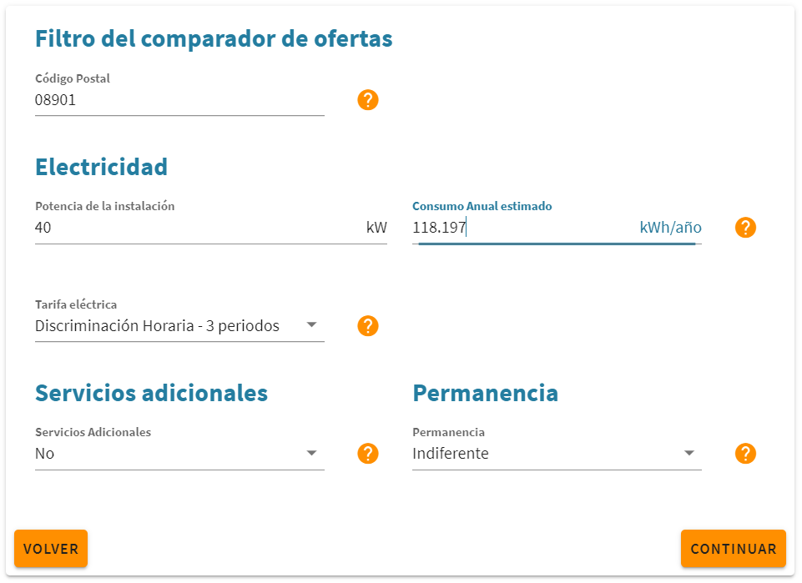
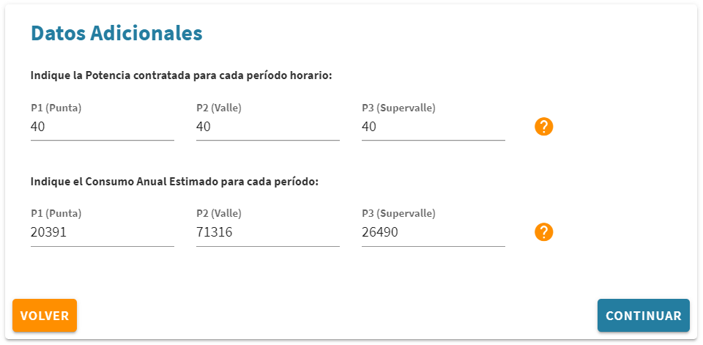

 | A | B | C | D | E | F | G
 | Comercializadora | Oferta | Importe Anual 1er año | Importe Anual 2º año | Validez | Servicios adicionales incluidos | Penalización | Verde |  | B+C | B+C+G
 | ENERGYA VM GESTION DE ENERGÍA, S.L | FORMULA LUZ ONLINE 3.0 A | 15,266.86 € | 15,266.86 € | Válida para cualquier consumidor | Ninguno | 527.17 € | No |  | 30,533.73 € | 31,060.90 € | Mejor oferta NO VERDE
 | RENOVABLES ENRED ENERGÍA, S.L. | Fijo A 3.0A JUL 2020 ESPECIAL | 15,566.42 € | 15,566.42 € | Oferta válida solo para nuevos clientes | Ninguno | 498.06 € | No |  | 31,132.85 € | 31,630.90 €
 | RENEWABLE VENTURES SLU | ecovatios 3.0 A TARIFA FIJA | 15,813.27 € | 15,813.27 € | Válida para cualquier consumidor | Ninguno | No | Si |  | 31,626.54 € | 31,626.54 € | Mejor oferta VERDE
 | AURA ENERGÍA S.L | Aura Energía 3.0A (Península) | 15,941.04 € | 15,941.04 € | Válida para cualquier consumidor | Ninguno | No | Si |  | 31,882.08 € | 31,882.08 €
 | CATGAS ENERGIA SA | 3.0A | 16,289.96 € | 16,289.96 € | Válida para cualquier consumidor | Ninguno | 529.59 € | Si |  | 32,579.91 € | 33,109.50 €
 | NATURGY IBERIA, S.A. | PLAN NEGOCIO A MEDIDA 3.0A -- 100000-350000 | 16,458.70 € | 16,458.70 € | Oferta válida solo para comercios o negocios | Ninguno | 534.74 € | No |  | 32,917.39 € | 33,452.14 €
 | CYE ENERGIA SL | 3.0A FIJO | 16,802.27 € | 16,802.27 € | Válida para cualquier consumidor | Ninguno | 551.94 € | Si |  | 33,604.54 € | 34,156.48 €
 | AVANZALIA ENERGIA COMERCIALIZADORA SA | Tarifa Especial PYMES | 16,815.08 € | 16,815.08 € | Válida sólo para consumidores no domésticos | Ninguno | No | No |  | 33,630.16 € | 33,630.16 €
 | ENERGIA VIVA SPAIN, S.L. | TARIFA EMPRESAS 3.0A FIJA | 16,818.86 € | 16,818.86 € | Válida para cualquier consumidor | Ninguno | 551.43 € | No |  | 33,637.71 € | 34,189.14 €
 | HIDROELÉCTRICA EL CARMEN ENERGÍA, S.L | Atulado 30A | 16,906.34 € | 16,906.34 € | Válida para cualquier consumidor | Ninguno | No | Si |  | 33,812.67 € | 33,812.67 €
 | GESTERNOVA, S.A. | Tarifa Ahorro 3.0 | 16,955.94 € | 16,955.94 € | Válida para cualquier consumidor | Ninguno | No | Si |  | 33,911.88 € | 33,911.88 €
 | VÓLTICO ENERGÍA SL | Tarifa Vóltico 3.0A | 17,006.99 € | 17,006.99 € | Válida para cualquier consumidor | Ninguno | No | Si |  | 34,013.98 € | 34,013.98 €
 | ENERCOLUZ ENERGIA SL | ELIGE TU AHORRO 3.0A | 17,043.43 € | 17,043.43 € | Válida sólo para consumidores no domésticos | Ninguno | No | Si |  | 34,086.87 € | 34,086.87 €
 | ENSTROGA, S.L. | A Contraluz 3.0A | 17,136.56 € | 17,168.36 € | Oferta válida solo para nuevos clientes | Ninguno | 578.61 € | No |  | 34,304.91 € | 34,883.52 €
 | GOIENER S.COOP | Goiener 3.0A Trimestral | 17,142.77 € | 17,142.77 € | Válida para cualquier consumidor | Ninguno | No | Si |  | 34,285.54 € | 34,285.54 €
 | ENSTROGA, S.L. | A Contraluz 3.0A | 17,168.36 € | 17,168.36 € | Válida para cualquier consumidor | Ninguno | No | No |  | 34,336.71 € | 34,336.71 €
 | ENSTROGA, S.L. | A Toda Luz 3.0A | 17,238.87 € | 17,270.67 € | Oferta válida solo para nuevos clientes | Ninguno | 576.35 € | No |  | 34,509.54 € | 35,085.89 €
 | EDP ENERGÍA, S.A.U. | COMPROMISO 3.0 | 17,251.48 € | 17,251.48 € | Válida sólo para consumidores no domésticos | Ninguno | 672.39 € | Si |  | 34,502.97 € | 35,175.36 €
 | ENSTROGA, S.L. | A Toda Luz 3.0A | 17,270.67 € | 17,270.67 € | Válida para cualquier consumidor | Ninguno | No | No |  | 34,541.34 € | 34,541.34 €
 | LA CORRIENTE SOCIEDAD COOPERATIVA | LA CORRIENTE 3.0A Anual | 17,378.95 € | 17,378.95 € | Válida para cualquier consumidor | Ninguno | No | Si |  | 34,757.90 € | 34,757.90 €
 | GOIENER S.COOP | Goiener 3.0A Anual | 17,379.23 € | 17,379.23 € | Válida para cualquier consumidor | Ninguno | No | Si |  | 34,758.46 € | 34,758.46 €
 | SOM ENERGIA SCCL | Som Energia 3.0 | 17,393.74 € | 17,393.74 € | Válida para cualquier consumidor | Ninguno | No | Si |  | 34,787.49 € | 34,787.49 €
 | ENSTROGA, S.L. | Luz Verde 3.0A | 17,580.83 € | 17,612.62 € | Oferta válida solo para nuevos clientes | Ninguno | 591.72 € | Si |  | 35,193.45 € | 35,785.17 €
 | RA&AN ELÉCTRICA SL | PLANET PRO 3.0A | 17,606.20 € | 17,606.20 € | Oferta válida solo para nuevos clientes | Ninguno | No | No |  | 35,212.40 € | 35,212.40 €
 | ENSTROGA, S.L. | Luz Verde 3.0A | 17,612.62 € | 17,612.62 € | Válida para cualquier consumidor | Ninguno | No | Si |  | 35,225.25 € | 35,225.25 €
 | SIMPLES ENERGIA DE ESPAÑA, S.L. | Tarifa Negocios 3.0A | 17,639.68 € | 17,639.68 € | Válida sólo para consumidores no domésticos | Ninguno | 568.49 € | No |  | 35,279.36 € | 35,847.85 €
 | GAOLANIA SERVICIOS SL | Gana Pyme plus | 17,847.29 € | 17,878.82 € | Válida para cualquier consumidor | Ninguno | No | Si |  | 35,726.12 € | 35,726.12 €
 | LA CORRIENTE SOCIEDAD COOPERATIVA | LA CORRIENTE 3.0A Trimestral | 17,920.90 € | 17,920.90 € | Válida para cualquier consumidor | Ninguno | No | Si |  | 35,841.80 € | 35,841.80 €
 | MEGARA ENERGIA SOC. COOP | Tarifa 3.0A | 17,920.92 € | 17,920.92 € | Válida para cualquier consumidor | Ninguno | No | Si |  | 35,841.84 € | 35,841.84 €
 | SOLABRIA, S.COOP. | SOLABRIA 3.0 A | 17,920.92 € | 17,920.92 € | Válida para cualquier consumidor | Ninguno | No | Si |  | 35,841.84 € | 35,841.84 €
 | GAOLANIA SERVICIOS SL | Gana PyME Plus | 17,949.04 € | 17,980.57 € | Válida para cualquier consumidor | Ninguno | No | Si |  | 35,929.62 € | 35,929.62 €
 | FENIE ENERGIA SA | MEGAVATIO 3.0A | 17,958.65 € | 17,958.65 € | Válida para cualquier consumidor | Ninguno | No | Si |  | 35,917.30 € | 35,917.30 €
 | FACTOR ENERGÍA, S.A. | TV3.0A | 18,074.21 € | 18,074.21 € | Válida sólo para consumidores no domésticos | Ninguno | 854.91 € | No |  | 36,148.42 € | 37,003.33 €
 | COMERCIALIZADORA ELECTRICA DE CADIZ, S.A.U | Premium P2 3.0 | 18,200.88 € | 18,200.88 € | Válida para cualquier consumidor | Ninguno | No | Si |  | 36,401.76 € | 36,401.76 €
 | SYDER COMERCIALIZADORA VERDE SL | GENERAL 3.0 | 18,296.25 € | 18,296.25 € | Válida para cualquier consumidor | Ninguno | 617.09 € | Si |  | 36,592.51 € | 37,209.59 €
 | REPSOL COMERCIALIZADORA DE ELECTRICIDAD Y | REPSOL PLAN EMPRESAS + Descuento hasta 9 cént./l en carburante | 18,436.15 € | 18,436.15 € | Válida para cualquier consumidor | Ninguno | No | Si |  | 36,872.29 € | 36,872.29 €
 | REPSOL COMERCIALIZADORA DE ELECTRICIDAD Y | REPSOL HOGAR XL + Descuento hasta 9 cént./l en carburante | 18,436.15 € | 18,436.15 € | Válida sólo para consumidores domésticos | Ninguno | No | Si |  | 36,872.29 € | 36,872.29 €
 | CIDE HCENERGÍA S.A. | CHC de Confianza Plena | 18,493.19 € | 18,493.19 € | Válida para cualquier consumidor | Ninguno | No | No |  | 36,986.39 € | 36,986.39 €
 | COMERCIALIZADORA ELECTRICA DE CADIZ, S.A.U | Premium L 3.0 | 18,500.75 € | 18,500.75 € | Válida para cualquier consumidor | Ninguno | No | Si |  | 37,001.49 € | 37,001.49 €
 | NOSA ENERXIA SCG | Nosa Enerxía 3.0A | 18,694.62 € | 18,694.62 € | Válida para cualquier consumidor | Ninguno | No | Si |  | 37,389.25 € | 37,389.25 €
 | COMERCIALIZADORA ELECTRICA DE CADIZ, S.A.U | Premium M 3.0 | 18,805.92 € | 18,805.92 € | Válida para cualquier consumidor | Ninguno | No | Si |  | 37,611.84 € | 37,611.84 €
 | NINOBE SERVICIOS ENERGÉTICOS, SL | NINOBE 3.0A | 18,893.89 € | 18,893.89 € | Válida para cualquier consumidor | Ninguno | No | Si |  | 37,787.78 € | 37,787.78 €
 | RONDA OESTE ENERGÍA, S.L | RONDA OESTE ENERGIA 3.0 A | 18,982.34 € | 18,982.34 € | Válida para cualquier consumidor | Ninguno | No | No |  | 37,964.68 € | 37,964.68 €
 | COMERCIALIZADORA ELECTRICA DE CADIZ, S.A.U | Base 3.0 | 19,111.09 € | 19,111.09 € | Válida para cualquier consumidor | Ninguno | No | Si |  | 38,222.18 € | 38,222.18 €
 | ELECTRICA DE GUIXES ENERGIA, SL | TARIFA 3.0A | 19,266.25 € | 19,266.25 € | Válida para cualquier consumidor | Ninguno | No | No |  | 38,532.50 € | 38,532.50 €
 | ARACAN ENERGIA S.L. | Tarifa 3.0 PREMIUM | 19,431.26 € | 19,431.26 € | Válida para cualquier consumidor | Ninguno | No | No |  | 38,862.52 € | 38,862.52 €
 | IBERDROLA CLIENTES, S.A.U. | Plan 3.0 | 19,885.38 € | 18,682.50 € | Válida para cualquier consumidor | Ninguno | No | Si |  | 38,567.88 € | 38,567.88 €
 | VOLSLLUM SL | 3.0 MAXI | 19,904.81 € | 19,904.81 € | Válida para cualquier consumidor | Ninguno | No | No |  | 39,809.63 € | 39,809.63 €
 | AQUI ENERGIA | 3.0A_AQUI_V5 | 20,154.89 € | 20,154.89 € | Oferta válida solo para comercios o negocios | Ninguno | No | Si |  | 40,309.79 € | 40,309.79 €
 | COMPAÑIA LUMISA ENERGIAS, SL | 3.0A | 20,331.80 € | 21,398.74 € | Válida para cualquier consumidor | Ninguno | No | No |  | 41,730.54 € | 41,730.54 €
 | ELYGAS POWER S.L | FIJO 3.0 A | 20,341.45 € | 20,341.45 € | Válida para cualquier consumidor | Ninguno | No | No |  | 40,682.89 € | 40,682.89 €
 | LUX FORUM SL | Tarifa 3.0 | 20,592.25 € | 20,592.25 € | Válida para cualquier consumidor | Ninguno | No | No |  | 41,184.50 € | 41,184.50 €
 | WATIUM, S.L. | Tarifa 3.0 A | 23,103.96 € | 23,103.96 € | Válida para cualquier consumidor | Ninguno | No | No |  | 46,207.91 € | 46,207.91 €
 | NATURGY IBERIA, S.A. | ECOEASY EMPRESAS 3.0A > 50001 kWh | 38,948.46 € | 16,353.19 € | Oferta válida solo para comercios o negocios | Ninguno | 1,515.38 € | No |  | 55,301.65 € | 56,817.03 €

